業務フロー凡例
システム名 |  |  | システム種別 |  | 基本設計書 |  | 作成者 | 作成日 | 更新者 | 更新日 | 版数
POSサーバー |  |  | POSサーバー |  |  |  | TuyenNH | 2023-06-07 | TuyenNH | 2024-05-20 | 0.11

機能カテゴリ |  | 04_商品採用店舗確認 |  | 項目 |  | 概要設計書 | 業務フロー凡例

 | ●1_レジ内

●●
画面表示
●●
モーダル表示

●●
処理機能
本来なら、処理内で分岐もあるとは思いますが、今回は、分岐処理についても、一括で処理機能と定義しています。
●●
音声ファイル

 | ●1_レジ周辺機器

セカンドディスプレイ
●●
セカンドディスプレイ画面表示
スキャナー
●●
スキャナー

スキャナー
自動釣銭機
●●
自動釣銭機
プリンター
●●

磁気カードリーダー
磁気カードリーダー
エフケイシステム 両面双方向読み取り MJR-100

 | ●外部連携

●●
API連携
本来ならDBですが、DBの意味で使用しています。
●●
他の機能への連携

●●
端末内DB
設定関連などのDB
最新
ボタン名

最新
分岐・判定

●●
他の機能への連携

機能概要
システム名 |  |  | システム種別 |  | 基本設計書 |  | 作成者 | 作成日 | 更新者 | 更新日 | 版数
POSサーバー |  |  | POSサーバー |  |  |  | TuyenNH | 2024-05-13 | TuyenNH | 2024-05-20 | 0.11

機能カテゴリ |  | 04_商品採用店舗確認 |  | 項目 |  | 概要設計書 | 機能概要

X1_メニュー機能
 | 04_商品採用店舗確認
 |  |  |  |  |  |  |  |  |  |  |  | 1
 |  |  |  |  |  |  |  |  |  |  |  | 2
 |  |  |  |  |  |  |  |  |  |  |  | 3
 |  |  |  |  |  |  |  |  |  |  |  | 4
 |  |  |  |  |  |  |  |  |  |  |  | 5
04 商品採用店舗確認
 |  |  |  |  |  |  |  |  |  |  |  | 6
 |  |  |  |  |  |  |  |  |  |  |  | 7
 |  |  |  |  |  |  |  |  |  |  |  | 8
 |  |  |  |  |  |  |  |  |  |  |  | 9
 |  |  |  |  |  |  |  |  |  |  |  | 10
SC0401
商品採用店舗確認画面（編集）
 |  |  |  |  |  |  |  |  |  |  |  | 11
 |  |  |  |  |  |  |  |  |  |  |  | 12
 |  |  |  |  |  |  |  |  |  |  |  | 13
 |  |  |  |  |  |  |  |  |  |  |  | 14
 |  |  |  |  |  |  |  |  |  |  |  | 15
店舗情報をタッチすると共通機能を実行する。
各ユーザーのstoreIdに基づいて、各店舗に該当する店舗一覧を取得する。
storeId = 09999の場合、全ての店舗一覧を取得する。
 |  |  |  |  |  |  |  |  |  |  |  | 16
画面初期化
店舗情報（ヘッダー）
 |  |  |  |  |  |  |  |  |  |  |  | 17
 |  |  |  |  |  |  |  |  |  |  |  | 18
 |  |  |  |  |  |  |  |  |  |  |  | 19
 |  |  |  |  |  |  |  |  |  |  |  | 20
 |  |  |  |  |  |  |  |  |  |  |  | 21
店舗一覧表示モダール
1つの店舗のみ選択可能
顧客が選択した店舗を保存する。SC0401_商品採用店舗確認画面に戻ると、観客が選択した店舗を表示する。SCX0101_メインメニュー画面に戻ると、顧客が選択した店舗をクリアする。
 |  |  |  |  |  |  |  |  |  |  |  | 22
MD0101
店舗一覧モダール
 |  |  |  |  |  |  |  |  |  |  |  | 23
 |  |  |  |  |  |  |  |  |  |  |  | 24
 |  |  |  |  |  |  |  |  |  |  |  | 25
 |  |  |  |  |  |  |  |  |  |  |  | 26
 |  |  |  |  |  |  |  |  |  |  |  | 27
 |  |  |  |  |  |  |  |  |  |  |  | 28
・「決定」ボタン：MD0101_店舗一覧モダールでユーザーが選択したstoreIdを使用してSC0401_商品採用店舗確認画面に遷移する。
・「取消」ボタン:モダールを閉じてSCX101_メインメニュー画面に戻る。
 |  |  |  |  |  |  |  |  |  |  |  | 29
決定
取消
 |  |  |  |  |  |  |  |  |  |  |  | 30
 |  |  |  |  |  |  |  |  |  |  |  | 31
 |  |  |  |  |  |  |  |  |  |  |  | 32
04
 |  |  |  |  |  |  |  |  |  |  |  | 33
初期表示：
・PLUコード*：ブランク、入力可能
・ 商品名称: ブランク、無効
・ 状態: ブランク、無効
・ 取扱店舗: 値が選択されておらず、無効になる。
・「F04:クリア」ボタン、「F09:確定」ボタン：無効
画面のイベント、ロジック：
・PLUコード*を入力する。
‣数値入力のみが可能で、フォーカスアウトした場合、自動的にゼロを補填し、最大13桁まで入力できる。 ‣入力されたPLUコードがある場合:
●PLUコード*：入力されたPLUコード*を表示し、無効にする。
●商品名称：該当商品名称を自動的に入力し、無効にする。
●状態：該当状態を自動的に入力し、無効にする。
●取扱店舗: カスミオプション又はウエルシアオプションにチェックを入れる。
●「F04:クリア」ボタンと「F09:確定」ボタンが有効になる。
‣入力されたPLUコードがない場合、
●PLUコード*：入力されたPLUコード*を表示し、有効にする。
●商品名称：「データが見つかりませんでした。」メッセージを表示する。
●状態：「取扱なし」テキストを表示し、無効にする。
●取扱店舗: 値を選択せず、無効にする。
●「F04:クリア」ボタンが有効になり、「F09:確定」ボタンが無効になる。
‣カスミスーパー又はウエルシアスーパーのみに商品がある場合:
●カスミスーパーのみに商品がある場合、取扱店舗がカスミオプションにチェックを入れ、ウエルシアオプションが無効になる。
●ウエルシアスーパーのみに商品がある場合、取扱店舗がウエルシアオプションにチェックを入れ、カスミオプションが無効になる。
‣カスミスーパーとウエルシア/Welciaスーパーの両方に商品がある場合、
●取扱店舗は、以前に選択したオプションにによって、カスミ又はウエルシアのオプションにチェックを入れる。
●取扱店舗は選択したオプション変更可能。
‣取扱店舗はカスミ又はウエルシアのオプションで固定にする。
‣「F04:クリア」ボタンをタッチすると、入力および画面に表示された値が全てクリアされる。画面が初期表示状態で表示される。
‣「F09:確定」ボタンをタッチすると、商品売上が計算されたスーパーマーケット情報をデータベースに更新する。
 |  |  |  |  |  |  |  |  |  |  |  | 34 | 変更後のレイアウト
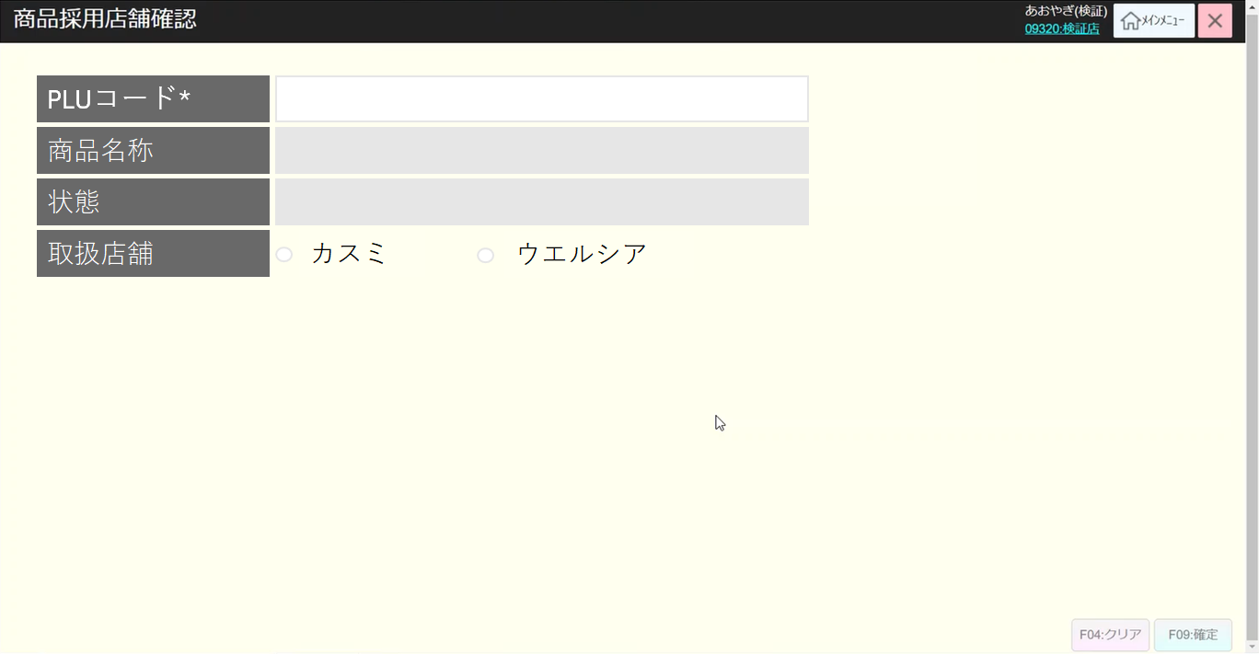
 |  |  |  |  |  |  |  |  |  |  |  | 35
SC0401
商品採用店舗確認画面（編集）
 |  |  |  |  |  |  |  |  |  |  |  | 36
 |  |  |  |  |  |  |  |  |  |  |  | 37
 |  |  |  |  |  |  |  |  |  |  |  | 38
 |  |  |  |  |  |  |  |  |  |  |  | 39
 |  |  |  |  |  |  |  |  |  |  |  | 40
 |  |  |  |  |  |  |  |  |  |  |  | 41
 |  |  |  |  |  |  |  |  |  |  |  | 42
 |  |  |  |  |  |  |  |  |  |  |  | 43
PLUコード
F04:クリア
F09:確定
 |  |  |  |  |  |  |  |  |  |  |  | 44
 |  |  |  |  |  |  |  |  |  |  |  | 45
 |  |  |  |  |  |  |  |  |  |  |  | 46
 |  |  |  |  |  |  |  |  |  |  |  | 47
 |  |  |  |  |  |  |  |  |  |  |  | 48
 |  |  |  |  |  |  |  |  |  |  |  | 49 | 古いレイアウト
KN1501
商品提案機能
AP1506
product/suggest
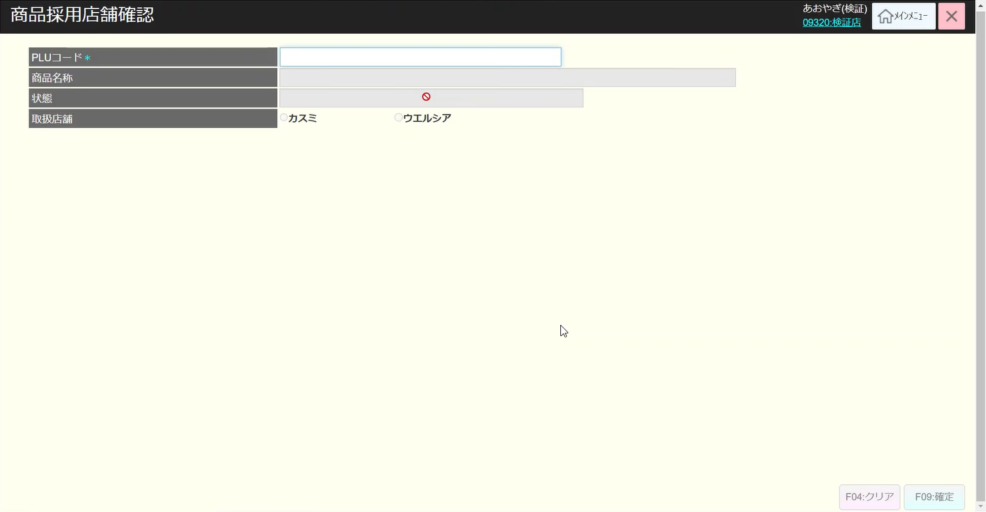
 |  |  |  |  |  |  |  |  |  |  |  | 50
 |  |  |  |  |  |  |  |  |  |  |  | 1
 |  |  |  |  |  |  |  |  |  |  |  | 2
 |  |  |  |  |  |  |  |  |  |  |  | 3
 |  |  |  |  |  |  |  |  |  |  |  | 4
 |  |  |  |  |  |  |  |  |  |  |  | 5
KN0401
商品採用店舗情報取得機能
 |  |  |  |  |  |  |  |  |  |  |  | 6
AP0401
商品採用店舗情報取得API
 |  |  |  |  |  |  |  |  |  |  |  | 7
 |  |  |  |  |  |  |  |  |  |  |  | 8
 |  |  |  |  |  |  |  |  |  |  |  | 9
 |  |  |  |  |  |  |  |  |  |  |  | 10
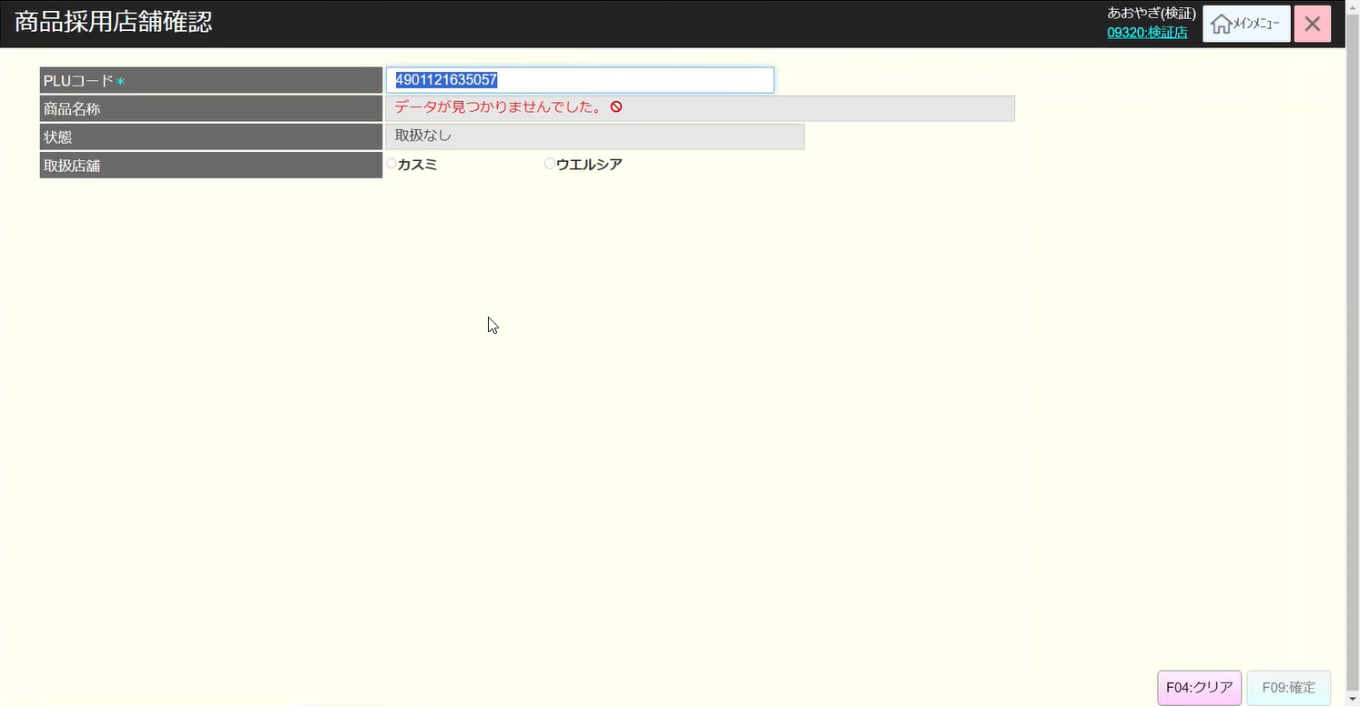
 |  |  |  |  |  |  |  |  |  |  |  | 11
 |  |  |  |  |  |  |  |  |  |  |  | 12
 |  |  |  |  |  |  |  |  |  |  |  | 13
KN0402
商品採用店舗情報更新機能
AP0402
商品採用店舗情報更新API
 |  |  |  |  |  |  |  |  |  |  |  | 14
 |  |  |  |  |  |  |  |  |  |  |  | 15
 |  |  |  |  |  |  |  |  |  |  |  | 16
 |  |  |  |  |  |  |  |  |  |  |  | 17
 |  |  |  |  |  |  |  |  |  |  |  | 18
 |  |  |  |  |  |  |  |  |  |  |  | 19
 |  |  |  |  |  |  |  |  |  |  |  | 20
 |  |  |  |  |  |  |  |  |  |  |  | 21
04
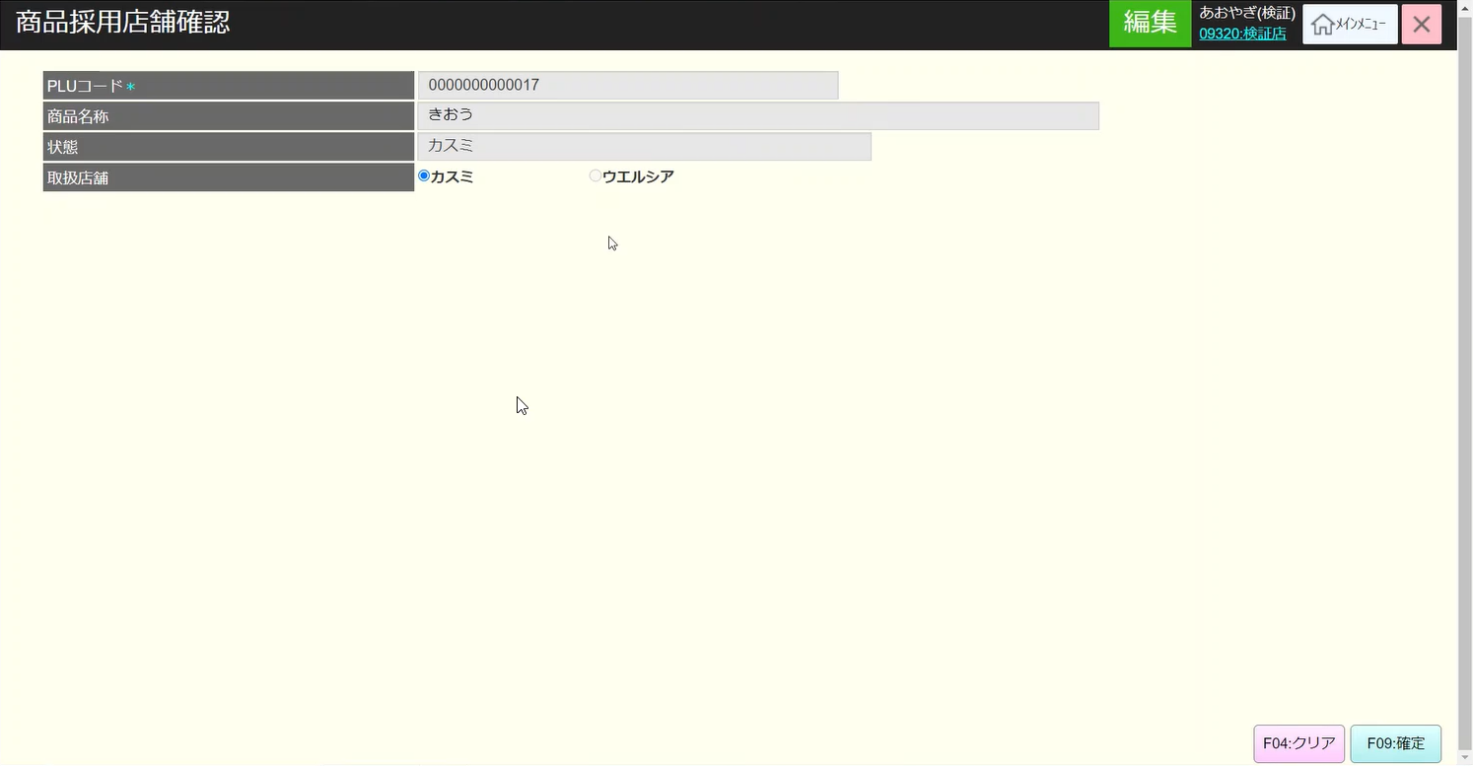

 |  |  |  |  |  |  |  |  |  |  |  | 22
 |  |  |  |  |  |  |  |  |  |  |  | 23
 |  |  |  |  |  |  |  |  |  |  |  | 24
 |  |  |  |  |  |  |  |  |  |  |  | 25
 |  |  |  |  |  |  |  |  |  |  |  | 26
 |  |  |  |  |  |  |  |  |  |  |  | 27
 |  |  |  |  |  |  |  |  |  |  |  | 28
 |  |  |  |  |  |  |  |  |  |  |  | 29
 |  |  |  |  |  |  |  |  |  |  |  | 30
 |  |  |  |  |  |  |  |  |  |  |  | 31
 |  |  |  |  |  |  |  |  |  |  |  | 32
 |  |  |  |  |  |  |  |  |  |  |  | 33
 |  |  |  |  |  |  |  |  |  |  |  | 34
 |  |  |  |  |  |  |  |  |  |  |  | 35
 |  |  |  |  |  |  |  |  |  |  |  | 36

